所有Proxy列表
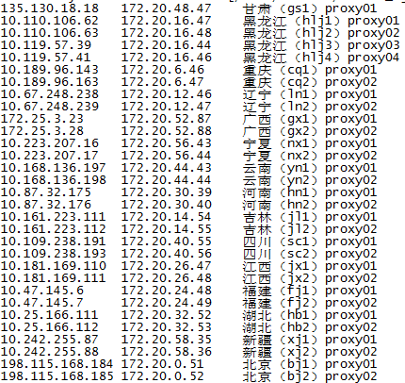

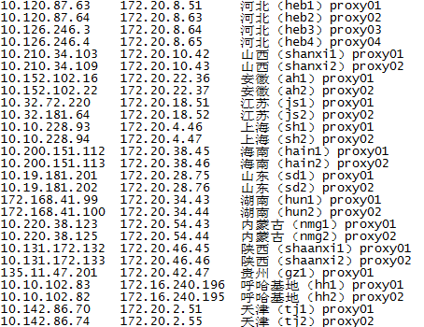

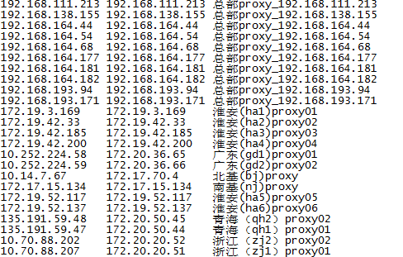

文件地址 | 192.168.158.89:/home/monitor/zabbix_agent/etc/scripts/proxy_ip.list

